前提
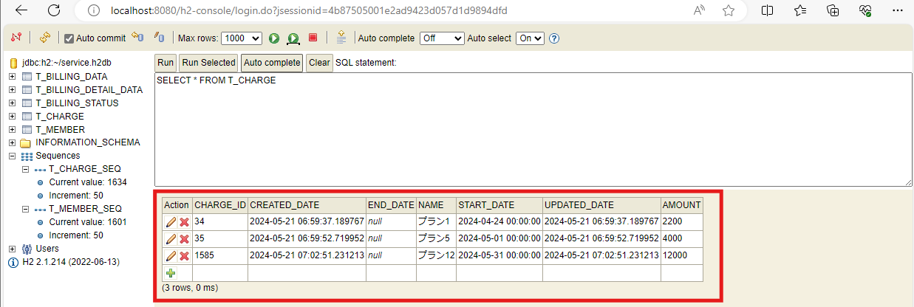
2024-05-21

①加入者情報を作成

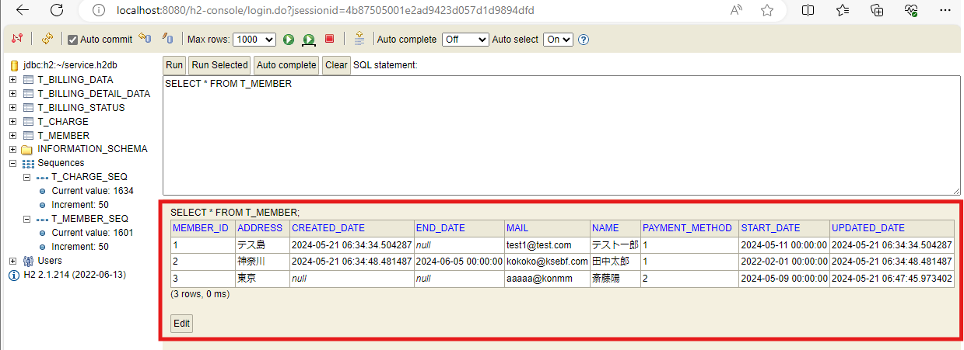

②料金情報を作成

ケース1
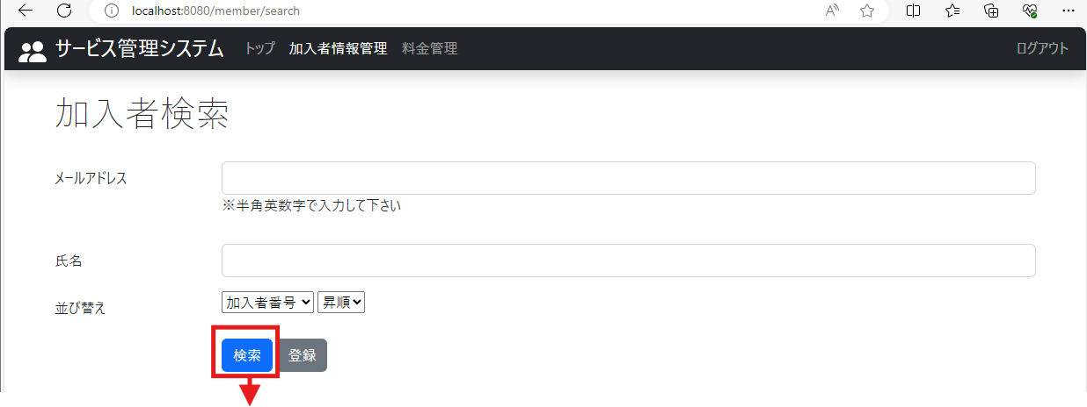
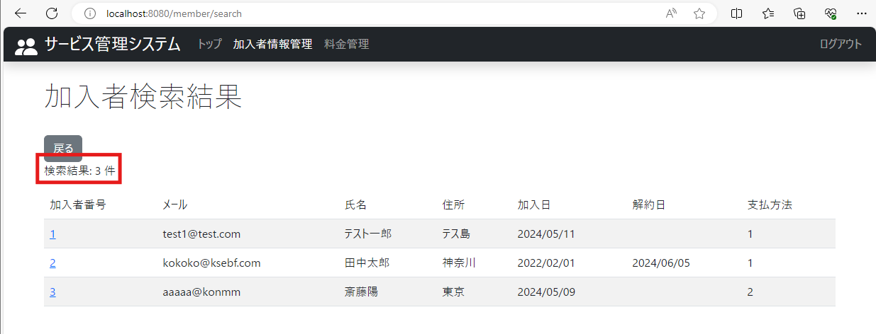
2024-05-21
テスト内容 | 1.加入者検索画面で検索ボタンを押下

確認内容 | 検索結果画面に遷移し、検索結果件数が表示されていること

ケース2
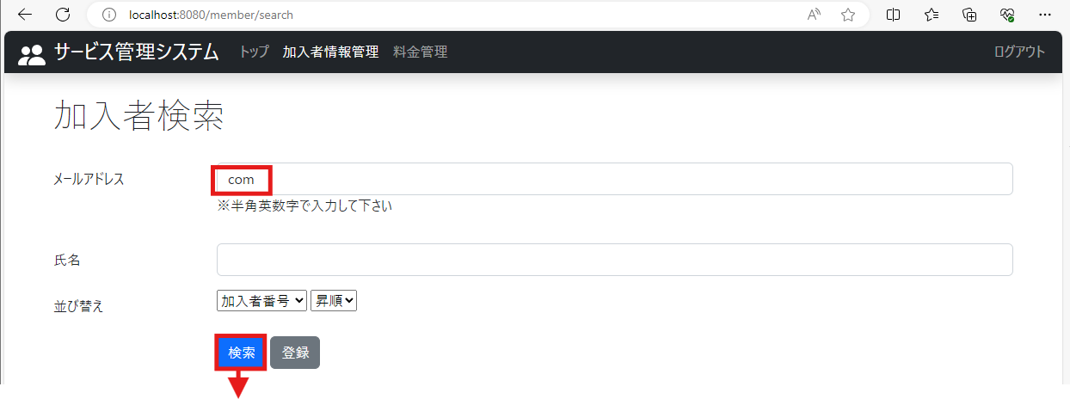
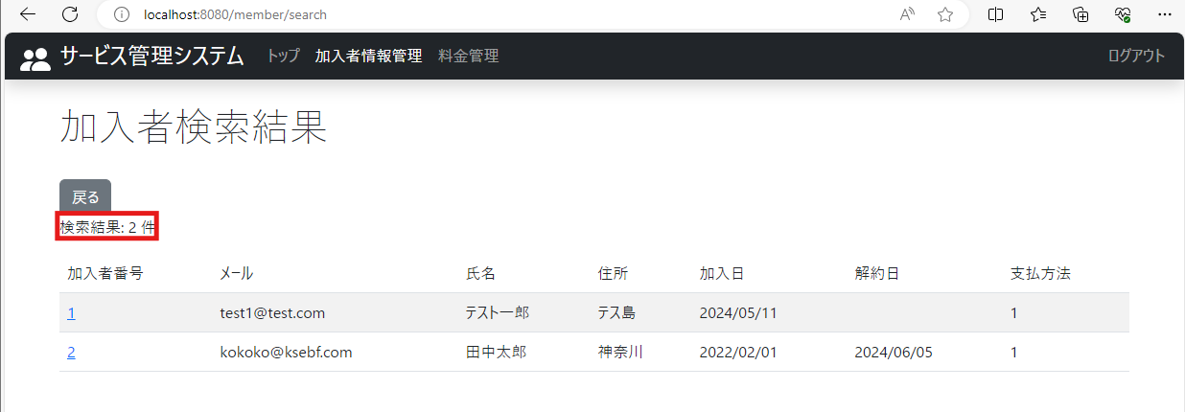
2024-05-21
テスト内容 | 2.加入者検索画面で複数のデータに当てはまる検索条件を入力して検索ボタンを押下
 | ＊検索条件はメールアドレスに「com」を入力
確認内容 | 検索結果画面に遷移し、条件に当てはまる検索結果の件数が表示されていること

ケース3
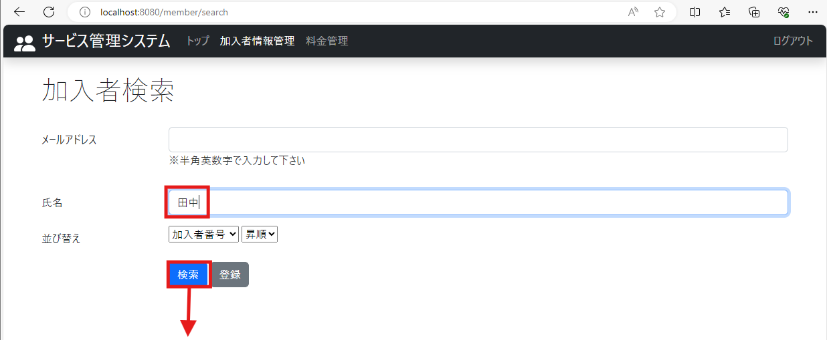
2024-05-21
テスト内容 | 3.加入者検索画面で1つのデータに当てはまる検索条件を入力して検索ボタンを押下
 | ＊検索条件は氏名に「田中」を入力
確認内容 | 検索結果画面に遷移し、条件に当てはまる検索結果の件数が表示されていること

ケース4
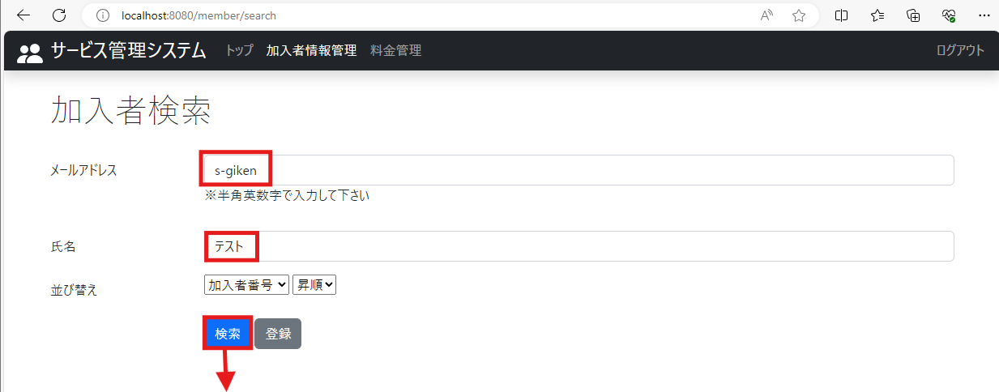
2024-05-21
テスト内容 | 4.加入者検索画面でどのデータにも当てはまらない検索条件を入力して検索ボタンを押下
 | ＊メールアドレスに「s-giken」、氏名に「テスト」を入力
確認内容 | 検索結果画面に遷移し、検索件数が0件と表示されていること

ケース5
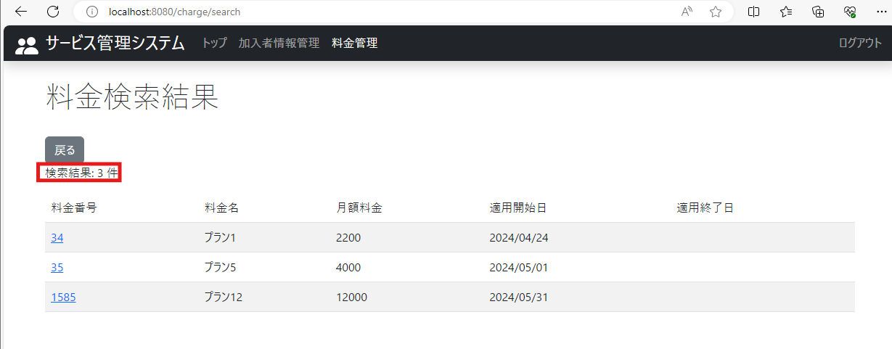
2024-05-21
テスト内容 | 5.料金検索画面で検索ボタンを押下

確認内容 | 検索結果画面に遷移し、検索結果件数が表示されていること

